Sheet1
中山大学附属第一医院广西医院小家电采购需求表

序号 | 物品名称 | 规格参数 | 参考品牌 | 响应品牌 | 预算单价(元) | 报价单价（元） | 参考图片
1 | 电话机 | 小型有绳固定电话机，能挂墙方 便实用，具有重拨、暂停、静音、 记忆卡等功能。 | 步步高、摩托罗拉、TCL |  | 58
2 | 电话机 | 有绳电话机座式，并机接口、免 电池设计、10组常用号码单键记 忆、单键重拨、预置拨号功能、 45组来电、10组去电号码储存并 可查询。 | 步步高、摩托罗拉、TCL |  | 109 |  | 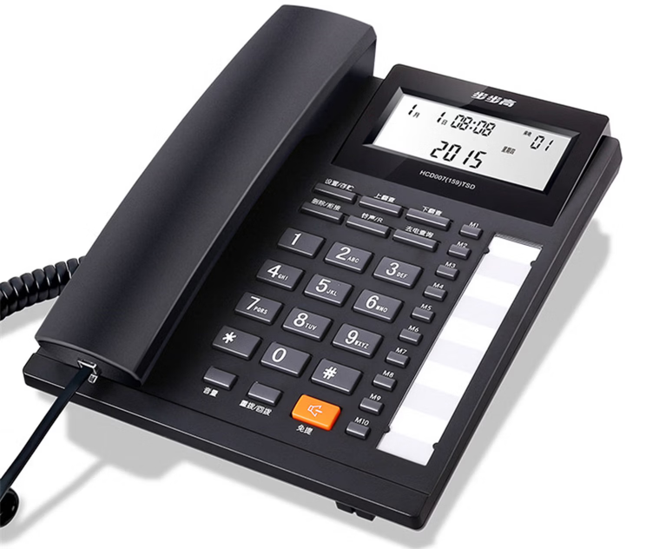
3 | 电话机 | 常规有绳固定坐视座机，2个外线 接口，免电池，来电存储约30组， 去电存组约10组，双制式来电显 示支持音量调节、单键重播、屏 幕翻转、免提通话、一键重播等 多功能。 | 步步高、摩托罗拉、TCL |  | 98 |  | 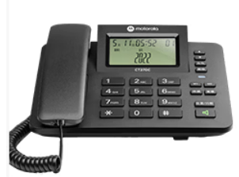
4 | 电话机 | 常规子母机座式，2.4GHZ数字通 信技术，高保真、高保密通话， 屏幕夜光功能、多种铃声可选、 内部对讲功能。 | 步步高、摩托罗拉、TCL |  | 318 |  | 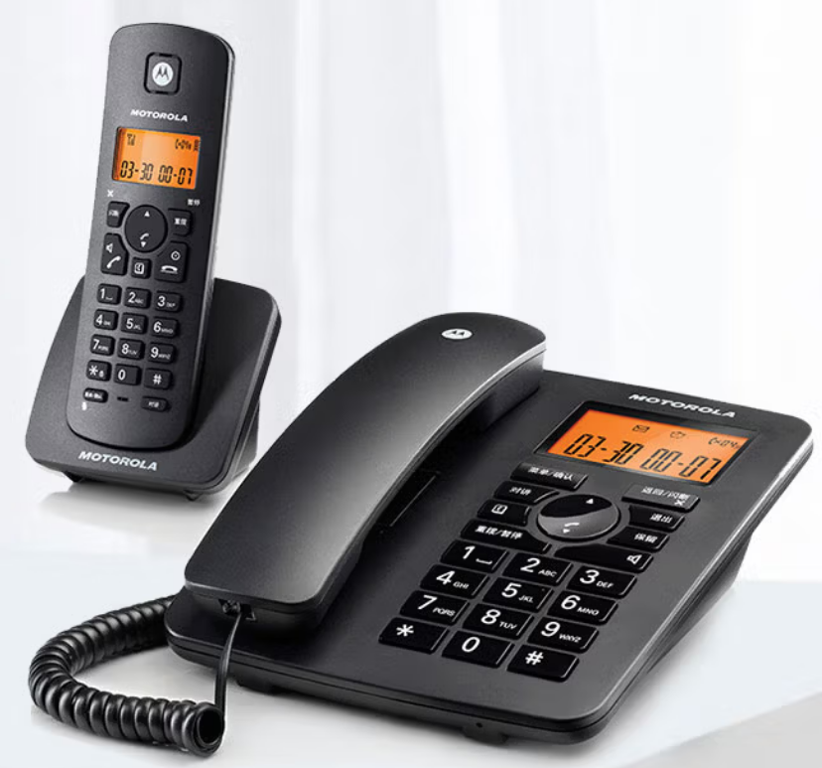
5 | 电话机 | 子机，适配常规子母机。 | 步步高、摩托罗拉、TCL |  | 156
6 | 电话机 | 数字无绳子母机座式，具有来电 存储，铃声选择，三方通话。 | 步步高、摩托罗拉、TCL |  | 299 |  | 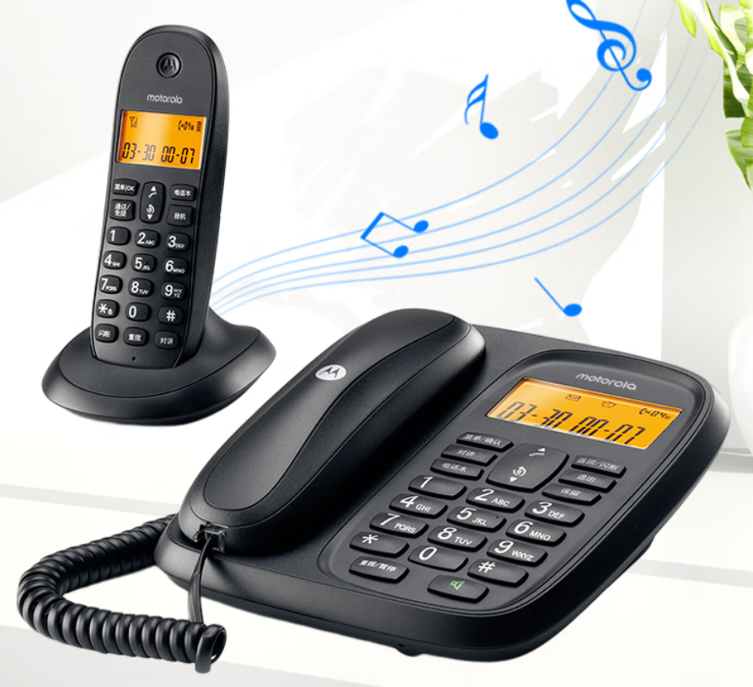
7 | 录音电话 | 录音电话机内置≥16G存储空间，无需连接电脑可持续录音超60000分钟 | 步步高、摩托罗拉、TCL |  | 360 |  | 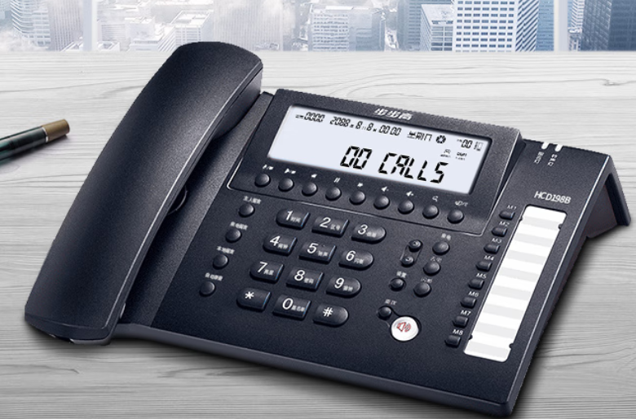
8 | 电吹风 | 额定功率1200W左右，额定电压： 220V,具有冷热风功能，防过热 保护，三档风力调节，可折叠手 柄。 | 飞利浦、康夫、荣事达 |  | 76
9 | 电吹风 | 额定功率1000w以下，额定电压： 220V,具有冷热风功能，防过热 保护，三档风力调节，可调节手 柄。 | 飞利浦、康夫、荣事达 |  | 58
10 | 微波炉 | 底盘类型：转盘加热；容量范围：15-20L，容量：≥20升；功能：微波、蒸汽；开门方式：侧拉式；童锁功能：支持；控制方式：机械式；预约定时：支持；内胆材质：涂层；国家能效等级：2级；微波功率：700瓦特；额定电压：220伏特 | 美的、格兰仕、松下 |  | 370 |  | 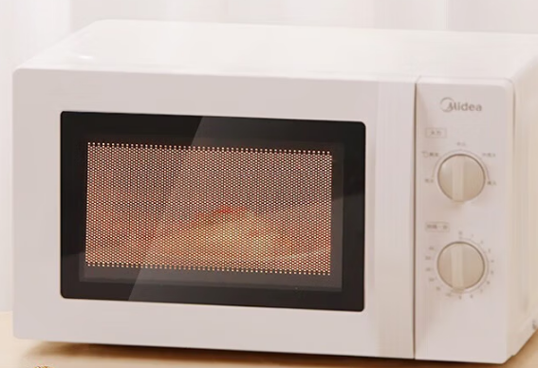
11 | 微波炉 | 容量≥23升 微波功率：700W，额定电压：220V；操控方式：按键式底盘类型：转盘式 内胆材质：涂层；开门方式：侧开门 定频；能效等级：二级能效功能，加热 | 美的、格兰仕、松下 |  | 480 |  | 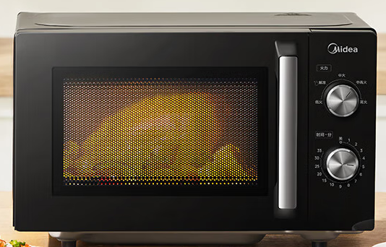
12 | 微波炉 | 容量≥20升；转盘式；机械；定频 ；微波功率：700W；额定电压：220V ；能效等级：三级能效 | 美的、格兰仕、松下 |  | 325 |  | 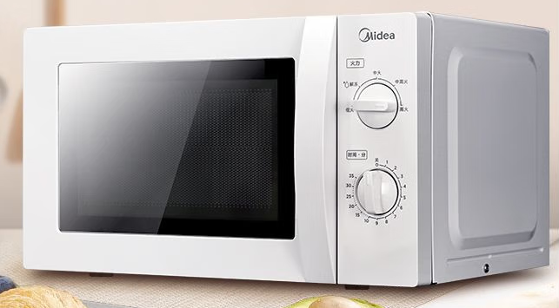
13 | 电热烧 壶 | 容量约1.5升，开盖设计，壶柄， 额定功率1800W左右，额定电压： 220V;内胆材质：304不锈钢。 | 美的、九阳、苏泊尔 |  | 93 |  | 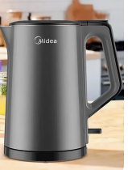
14 | 电热烧 壶 | 容量约1.7升，开盖设计，壶柄， 额定功率1800W,额定电压：220V;内胆材 质：304不锈钢。 | 美的、九阳、苏泊尔 |  | 97 |  | 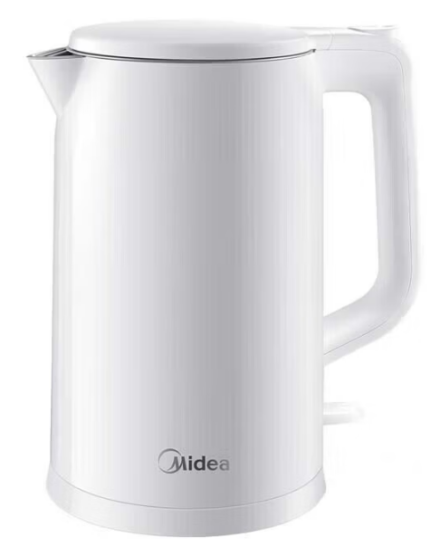
15 | 电热开 水器 | 全自动进水，双开水龙头，有温 度显示，加厚机身，容量≥60升。 尺寸约：500*250*850mm;额定功 率：9kw;额定电压：380V;内胆 304不锈钢材质。 | 德玛仕、碧丽、荣事达 |  | 1192 |  | 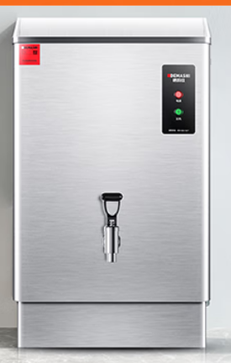
16 | 开水器 座 | 适配用于上面型号的电热开水器 使用，不锈钢材质，阶梯形状。 | 德玛仕、碧丽、荣事达 |  | 409 |  | 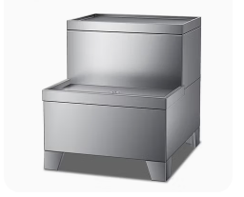
17 | 落地扇 | 机械款、无遥控交流、定频、三档七叶风扇二级能效、功率:40W | 美的、多丽、格力 |  | 155 |  | 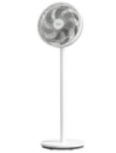
18 | 落地扇 | 可遥控、可预约定时，交流，定频，三档七叶风扇三级能效、功率:45W | 美的、多丽、格力 |  | 250 |  | 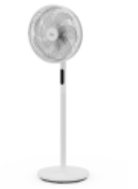
19 | 壁扇 | 电源电压：220V；额定功率：60W 操作方式：按键式；控制方式：电脑式；能效等级：二级；定频 ； 最大定时范围（小时） 7.5； 扇叶直径（cm） 约40；扇叶材质 PP风叶扇叶片数：5片；档位：3档；最大噪音值（dB） 59； 风量(m3/min) 68； 最大风速(m/min)：150 | 美的、多丽、格力 |  | 279
20 | 空调扇 | 单冷空调扇，三档风速，智能遥 控，尺寸约825*388*295mm,底部 有4个万向滚轮。 | 美的、多丽、格力 |  | 518
21 | 饮水机 | 直饮式净水机，额定功率2000W 左右，外形尺寸(cm)约 36.0X36.0X117.0;适用水源：市 政自来水 符合GB4706.1-2005《家用和类似 用途电器的安全第1部分：通用 要求》GB4706.19-2008《家用和 类似用途电器的安全液体加热器 的特殊要求》; 水效等级：符合GB 34914-2021 《净水机水效限定值及水效等 级》; 出水水质：符合《生活饮用水水 质处理器卫生安全与功能评价规 范-反渗透处理装置》(2001)的要 求 ； 企业执行标准：Q/ANGEL 001《饮 水机》 | 安吉尔、德玛仕、美的 |  | 3600 |  | 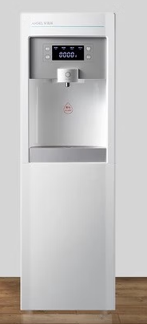
22 | 热水器 | 进出水口间距 100mm 进出水口管径 1/2英寸(G1/2) 额定电压/频率 220V/50Hz 额定压力 0.8MPa 设定温度 35°C-75°C 能效等级 1级 额定功率 2000W 额定电流 9.1A | 万和、美的、海尔 |  | 1300
23 | 室外灭蚊灯 | 电池容量:≥6000mAh 适用面积：100-300㎡ 电源类型:太阳能供电 充电方式:支持充电 | 思米达、志高、喜格丽 |  | 190 |  | 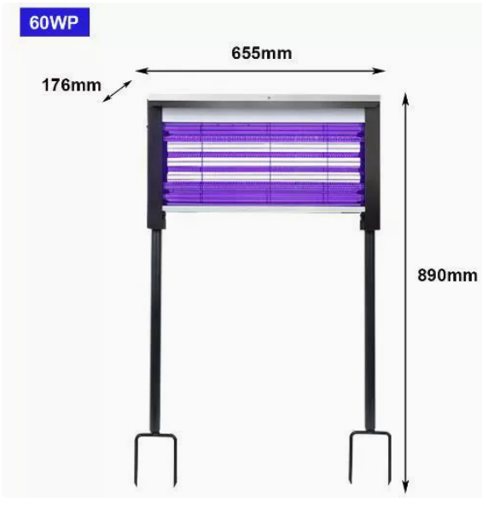
24 | 室外灭蚊灯 | 太阳能户外灭蚊灯;适用面积 150~200m2 紫光/白光 充电功率:太阳能15W ；光源配置:线路板(灯板) ；充电时间:太阳能≈4h(阳光充足) | 思米达、志高、喜格丽 |  | 320 |  | 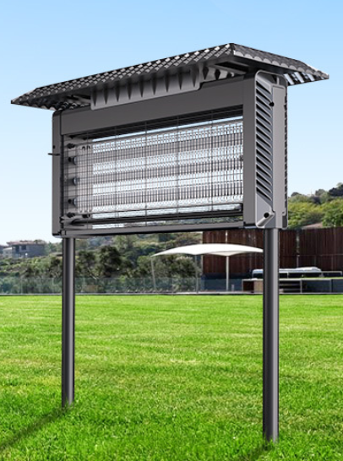
25 | 养生壶 | 额定功率:800W；额定容量 ≥1.5L ；额定电压220V~ ； 304内胆材质 | 美的、九阳、苏泊尔 |  | 135 |  | 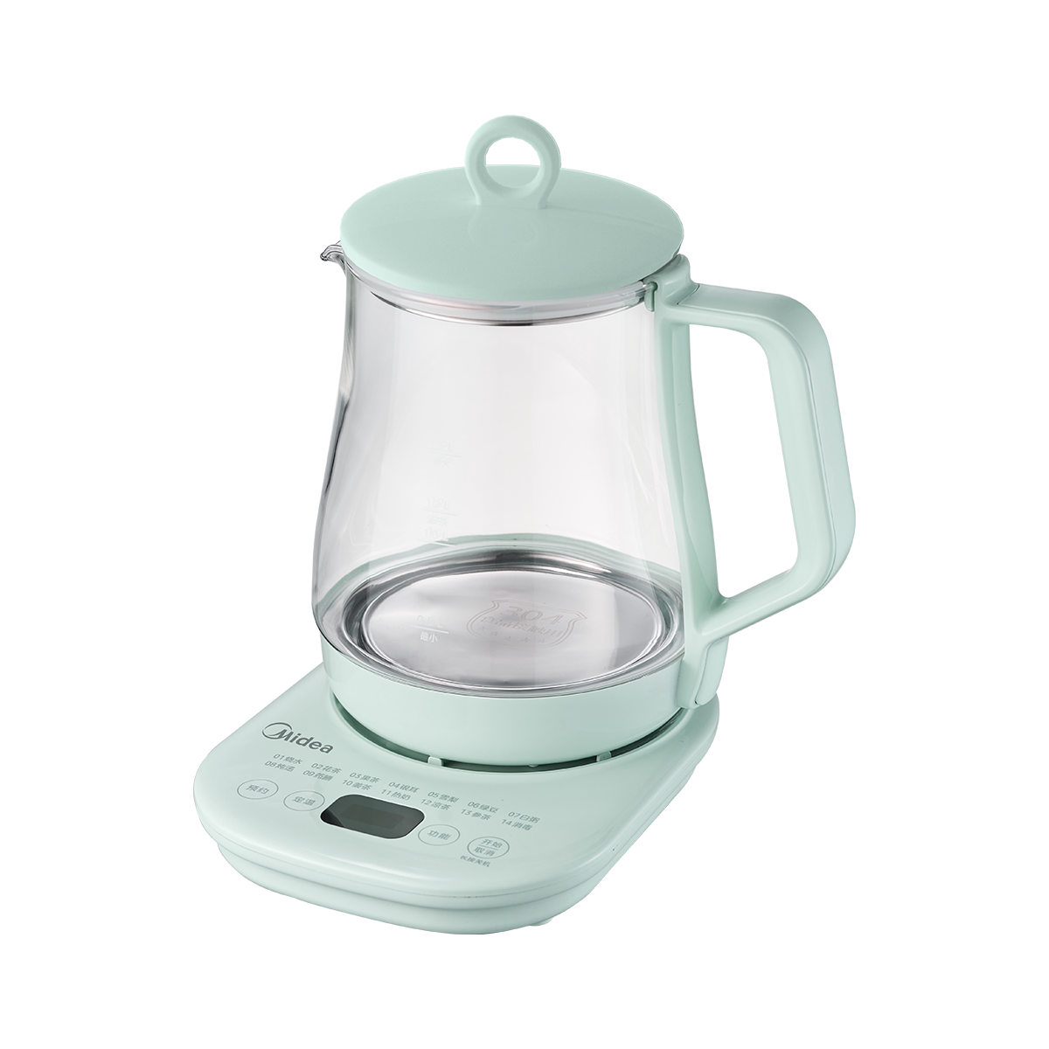
26 | 养生壶 | 304不锈钢食品级产品材质 ；额定功率:800W ；额定容量 1.5L； 额定电压220V~ ；壶身材质：高硼硅玻璃 | 美的、九阳、苏泊尔 |  | 95 |  | 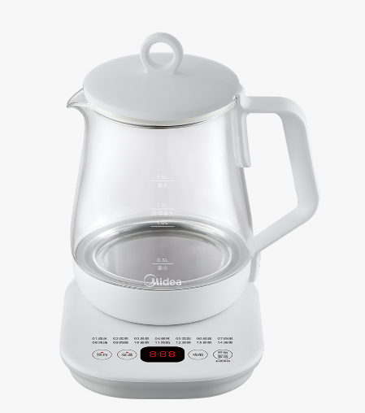
27 | 剃须刀 | 弧面双环刀网.IPX7级全身防水，智能LED显示。 薄韧刀片。 Type-C闪充快充。 1小时速充，续航时间约90分钟。 | 飞科、飞利浦、松下 |  | 155 |  | 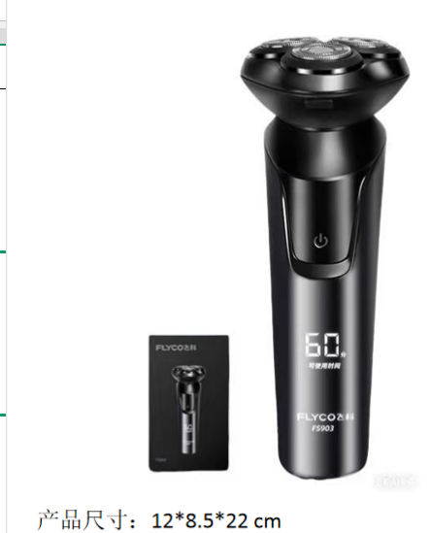
28 | 理发推 | 供电方式：充插两用。陶瓷锐角刀头。可锁定留发长度范围0.8-2.5mm，并支持旋转调节。 | 飞科、飞利浦、松下 |  | 120 |  | 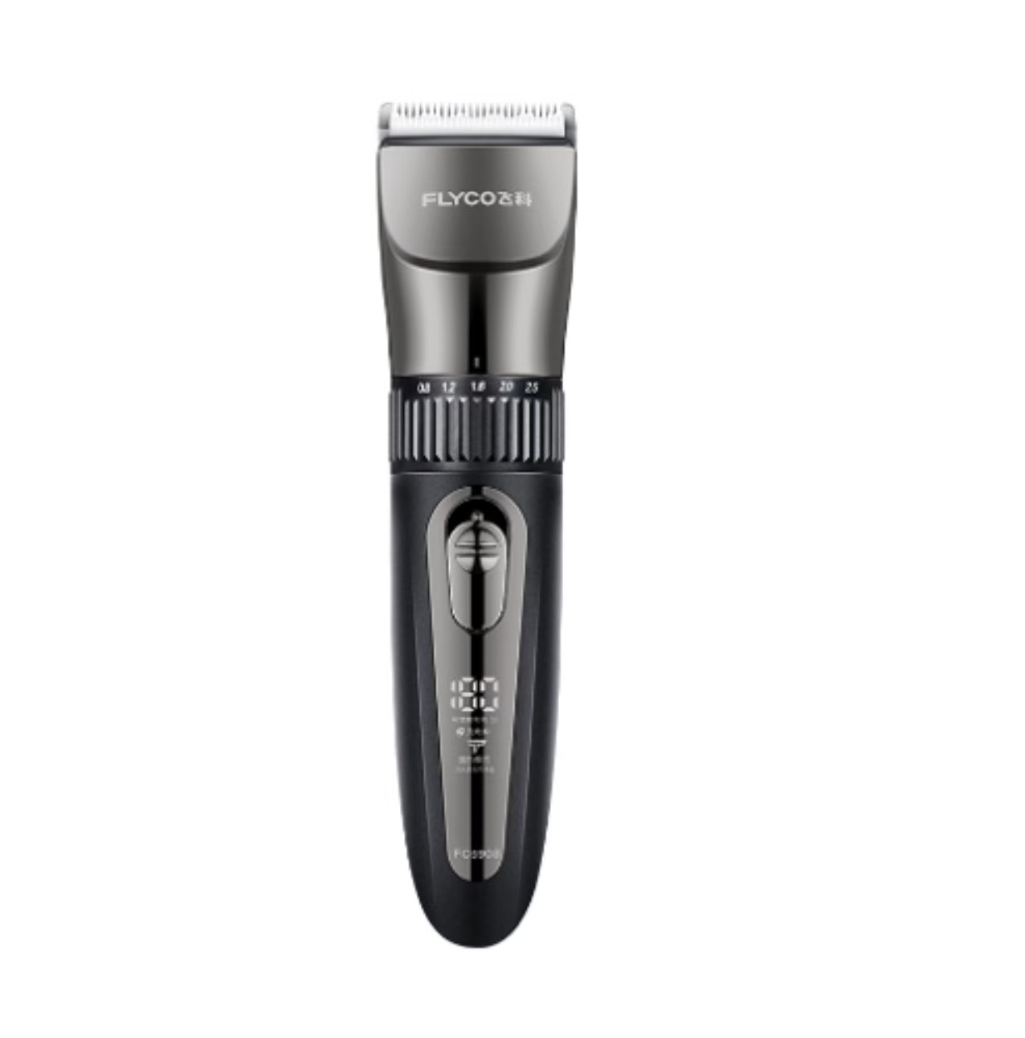
29 | 理发推 | 供电方式：充插两用。 全身水洗、防夹发、耐热刀头。镀钛陶瓷刀头。 | 飞科、飞利浦、松下 |  | 170 |  | 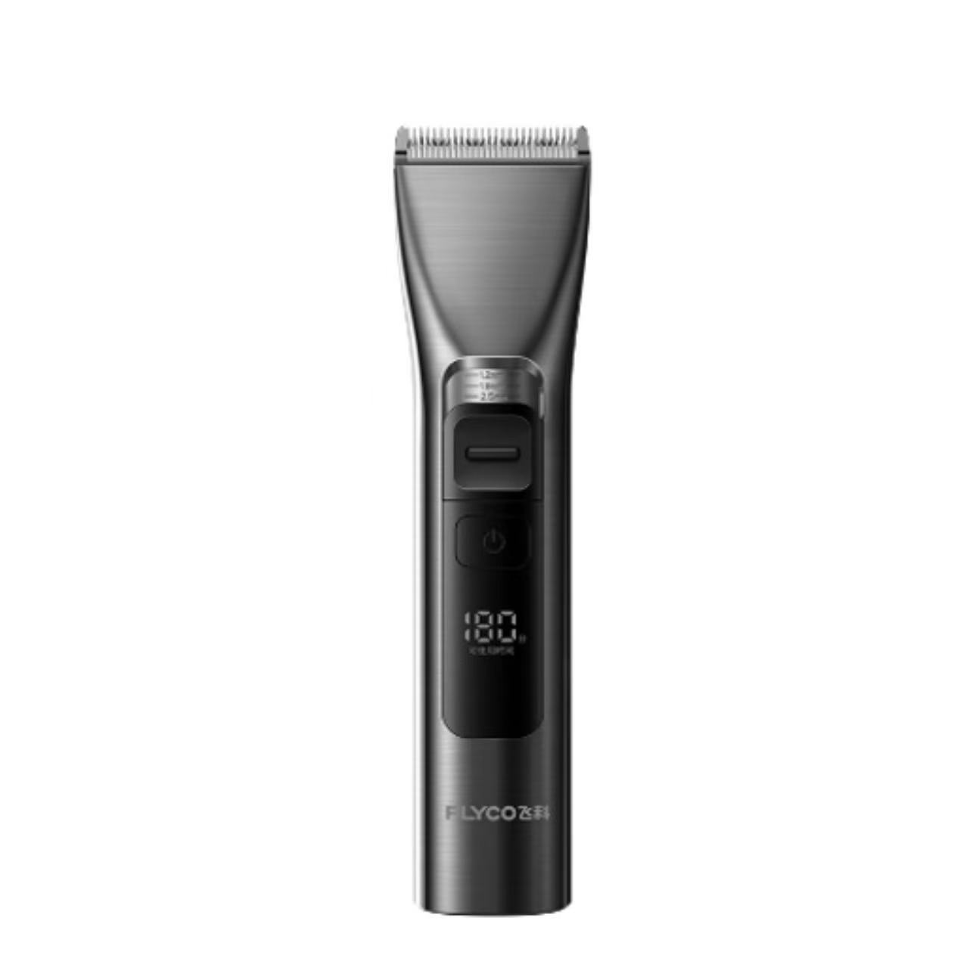
30 | 冷热烘手干器 | 额定电压:220V[50HZ] 出风速度:>12m/s 额定功率:2000W 机身材质:进口ABS 防水等级:IPX4 欧盟CE、ROHS认证、3C认证 | 莫顿、松下、瑞沃 |  | 125 |  | 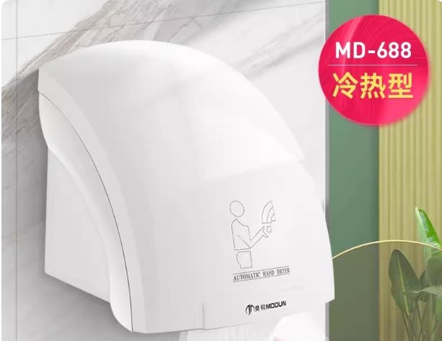
31 | 热烘手干器 | 额定电压:220V[50HZ]产品规格:冷热高速型 机身尺寸:额定功率:1200W 机身材质:进口ABS 防水等级:IPx1 机身尺寸约宽248x厚165x高470MM | 莫顿、松下、瑞沃 |  | 200 |  | 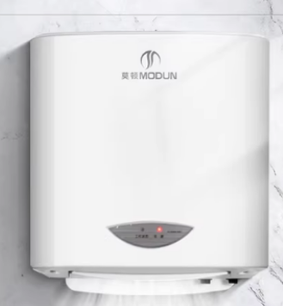
32 | 扩音机（小蜜蜂） | 使用时间:7-8小时(中音量) 电池容量:1800mAh；输入信号:有线麦克风 频率响应:180Hz-18kHz； 充电电压:DC5V/1A ；可选颜色；峰值功率:10W | 漫步者、索爱、纽曼 |  | 102 |  | 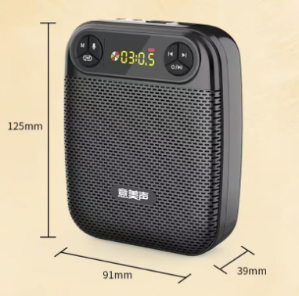
33 | 扩音机（小蜜蜂） | 类别：扩音器/大喇叭 包装形式：单品 内置电池 | 漫步者、索爱、纽曼 |  | 123 |  | 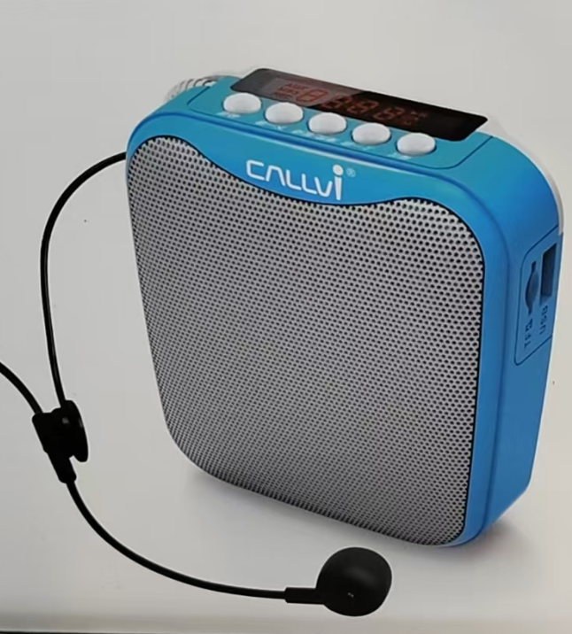
预算单价合计（元） |  |  |  |  | 12335
报价单价合计（元）
1、本项目预算金额为23万元/年，服务期2年，总预算金额46万元，按实际验收合格的数量予以支付，按月结算，在服务期内若每年总结算价和2年总结算价分别超过每年预算金额和总预算金额，则超出部分采购人有权不予支付费用。 2、成交供应商需缴纳履约保证金（按总预算金额的一定比例缴纳，中小微企业按2%缴纳（需提供中小微企业证明），其它企业按5%缴纳），在承诺的质保期期满后无息退还给成交供应商。 3、报价包括各种税金、运输费、搬运费（运至院方指定的楼层和科室）、材料费、人工费、安装费等一切费用。 4、报价单价需低于预算单价，否则报价无效。 5、成交供应商保证向采购人提供的货物是全新、完整、未使用过的，说明书和合格证（若有）等相关证书必须完整，产品的品牌型号需按成交供应商承诺的执行，成交供应商若提供的产品不符合参数要求、品牌型号不一致、相关证书缺失或有质量问题，院方有权拒收并有权要求供应商更换，产生的费用由成交人承担。

